상품제안서
바베큐 멀티툴세트 | 상품코드: F30827

 |  |  |  |  |  |  | 02-412-0044 | www.easy1.co.kr
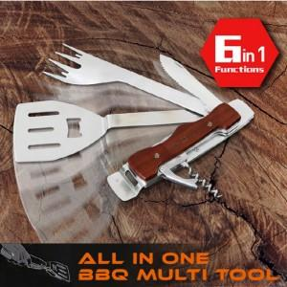

【상세/제작정보】

【인쇄/포장옵션】 | 레이저 / 프리미엄 기프트박스

【공급단가】 | 수량 | 50~ | 100~ | 500~ | 1,000~ | 2,000~
*VAT별도 | 단가 | 29,400원 | 28,910원 | 28,170원 | 27,680원 | 26,950원

【상품 URL】 | https://dev.easy1.co.kr:443/src/goods_detail.php?gdno=30827

